IKAP ICT
TECHNICKÁ SPECIFIKACE (včetně položkového rozpočtu)

 |  |  | NABÍDKA
rozpočtová pložka | Název požadovaného výrobku | technická specifikace požadovaného výrobku | množství | jednotka | jednotková cena včetně DPH | cena celkem včetně DPH | jednotková cena bez DPH | cena celkem bez DPH | benchmark procesoru – PC do jazykové učebny
 | PC učitelské k jazykové učebně | Minimální požadované parametry: Procesor: CPU MARK – minimálně 11923 bodů dle webu https://www.cpubenchmark.net/cpu_list.php Pevný disk: SSD disk o kapacitě min. 250 GB Operační systém: do českého jazyka lokalizovaný min. 64 bitový operační systém schopný využít požadovanou operační paměť, a to i maximální, zařaditelný do domény. Operační paměť: nejméně 8 GB o minimální frekvenci 2666 MHz Minimálně DVD+/-RW mechanika CZ klávesnice, myš Minimálně 2 digitální grafické výstupy Minimálně 6 USB portů a minimálně jedna síťová karta s minimálními parametry 1000Mbit/s Monitor: úhlopříčka: min. 23,5 palce s minimálně 2 výstupy z toho alespoň jeden digitální, rozlišení minimálně FULL HD 1920x1080 Záruční a servisní podmínky pro PC: záruka minimálně 5 let přímo od výrobce, garance opravy druhý následující den, možnost hlásit závadu v režimu 24/7 Poznámka: Možnost dle výrobního čísla dohledat support pro nakonfigurované PC na stránkách výrobce (včetně firmware a ovladačů a podrobnostech o podpoře, BIOS, délka záruky). Možnost ponechat vadný disk při jeho případné reklamaci. Záruční a servisní podmínky monitor: záruka minálně 2 roky službou výměny vadného monitoru druhý pracovní den Související služby: Doprava a předání, do českého jazyka, lokalizované dokumentace k dodávanému HW a SW. | 2 | sestava |  | - Kč | - Kč | - Kč | 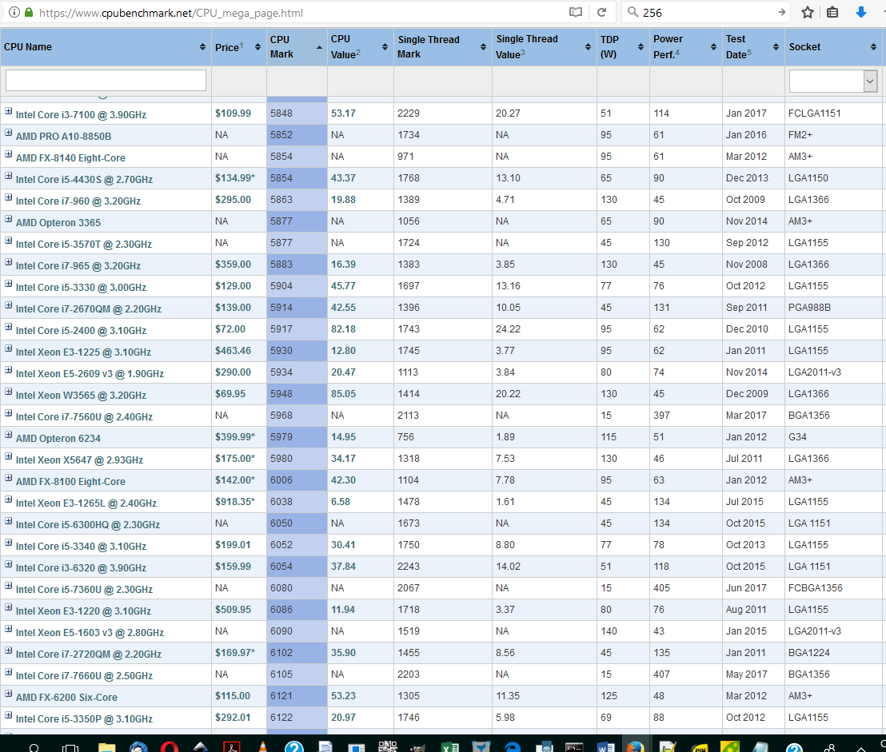
 | Software - Kacelářský balíček | Minimální požadované parametry: Kancelářský balík, který obsahuje minimálně textový procesor, tabulkový procesor, prezentační program, databázový prostředek poštovního klienta a je plně lokalizován do českého jazyka. Záruční a servisní podmínky: Min. 24 měsíců. Související služby: Doprava a předání, do českého jazyka, lokalizované dokumentace k dodávanému HW a SW. | 2 | sestava |  | - Kč | - Kč | - Kč
 | Dataprojektor vč. montáže a 10 m HDMI kabelu do jazykové učebny | Minimální požadované parametry: Rozlišení minimálně Full HD 1920x1080 minimální svítivost 4000 ANSI lm. a kontrastem minimálně 16000:1 lampa s životností při plném provozu minimálně 4000 hodin, v úsporném režimu minimálně 8000 hodin, výkon lampy minimálně 240 W minimálně 2 HDMI vstupy, VGA vstup a výstup, USB port typu A a B, LAN konektivita a vstup AUDIO IN a AUDIO AOUT podpora ovládání přes LAN vestavěný reproduktor o výkonu minimálně 10 W hlučnost projektu ne vyšší než 33 dB součástí dodání projektoru minimálně s 1 originální náhradní lampou a stropním držákem s minimální vzdáleností od stropu 200 cm součástí dodání projektu doprava a stropní montáž na chemické ukotvení včetně zásuvky 230 V na straně projektoru a HDMI spojení zakončené na straně zdroje signálu HDMI zásuvkou. Vedení uložené v liště s oddělovací přepážkou, jedna pro 230 V, druhá pro HDMI signál. dokumentace k dodávanému zboží v českém jazyce Záruční podmínky: Min. 24 měsíců. | 2 | sestava |  | - Kč | - Kč | - Kč
 | CD/MP3 přehrávač | Minimální požadované parametry: Přehrávání alespoň CD, CD-R, CD-RW s funkcí opakování a volby skladby - Stereofonní reproduktory - Minimálně 1 vstup AUX-IN pro přehrávání externích zvukových souborů - Přehrávání hudby přes bezdrátové rozhrání do vzdálenosti až 10 m - Alespoň 1 USB port podporující přehrávání MP3 - Minimální frekvenční rozsah FM 88 až 108 MHz - Napájení pomocí baterie( výdrž minimálně 4 hodiny) nebo ze sítě - Alespoň základní LED displej | 2 | ks |  | - Kč | - Kč | - Kč
 |  |  |  |  |  | - Kč | - Kč | - Kč
 |  |  |  |  |  | - Kč | - Kč | - Kč
 |  |  |  |  |  | - Kč | - Kč | - Kč
 |  |  |  |  |  | - Kč | - Kč | - Kč
 |  |  |  |  |  | - Kč | - Kč | - Kč
 |  |  |  |  |  | - Kč | - Kč | - Kč
 |  |  |  |  |  | - Kč | - Kč | - Kč
 |  |  |  |  |  | - Kč | - Kč | - Kč
 |  |  |  |  |  | - Kč | - Kč | - Kč
 |  |  |  |  |  | - Kč | - Kč | - Kč
 |  |  |  |  |  | - Kč | - Kč | - Kč
 |  |  |  |  |  | - Kč | - Kč | - Kč

 |  |  |  |  |  | - Kč |  | - Kč

